价格牌数量
Style Code | ColorCode-Name | 背面 | 尺码段 | 求和项:XS | 求和项:S | 求和项:M | 求和项:L | 求和项:XL | 求和项:XXL
T3197AZ | WT46 - OFF WHITE | 无价格 | 全码 | 16 | 58 | 90 | 60 | 40 | 34
 |  | 有价格 | 全码 | 36 | 72 | 108 | 72 | 72 | 36
 |  |  | 无XS | 0 | 118 | 236 | 236 | 236 | 118
 |  |  | 无XXL | 180 | 360 | 540 | 360 | 180 | 0
总计 |  |  |  | 416 | 976 | 1526 | 1096 | 712 | 188

款号 | 颜色 | 背面 | 尺码段 | XS | S | M | L | XL | XXL | 涉及PO
T3197AZ | WT46 - OFF WHITE | 无价格 | 全码 | 17 | 61 | 95 | 63 | 42 | 36 | 1445583
 |  | 有价格 | 全码 | 38 | 76 | 113 | 76 | 76 | 38 | 1445587
 |  |  | 无XS | 0 | 124 | 248 | 248 | 248 | 124 | 1445573/1445577/1445579
 |  |  | 无XXL | 189 | 378 | 567 | 378 | 189 | 0 | 1445554/1445556/1445558/1445560/1445562/1445564/1445566/1445575/1445581

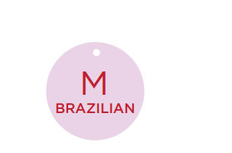

 |  |  |  | T3197AZ
 |  | 尺码吊牌数量 |  | XS | S | M | L | XL | XXL
 |  |  |  | 437 | 1025 | 1602 | 1151 | 748 | 197

